Hoja1
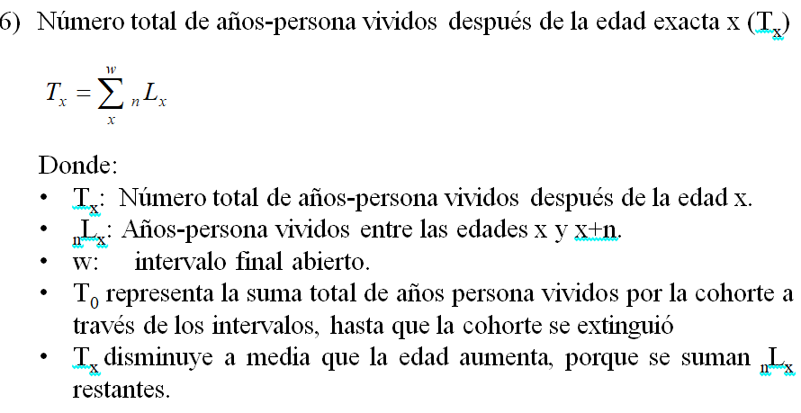
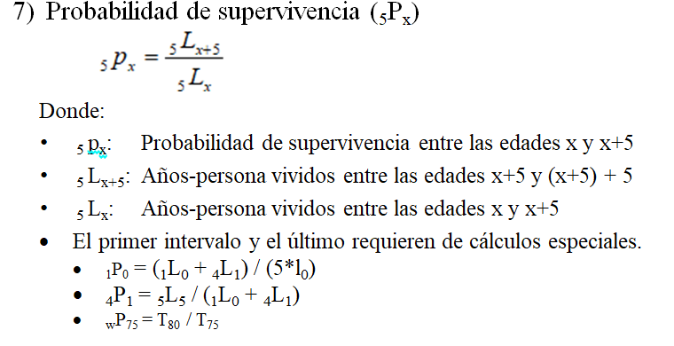
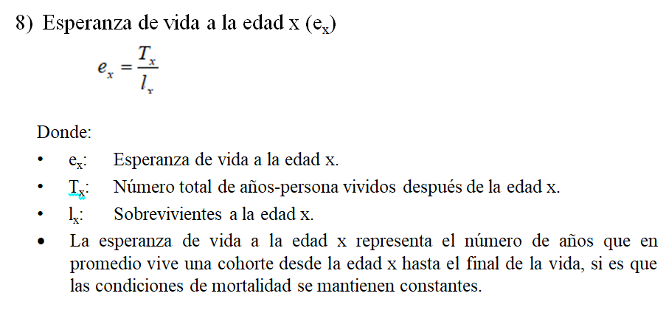
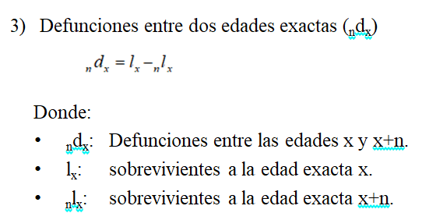
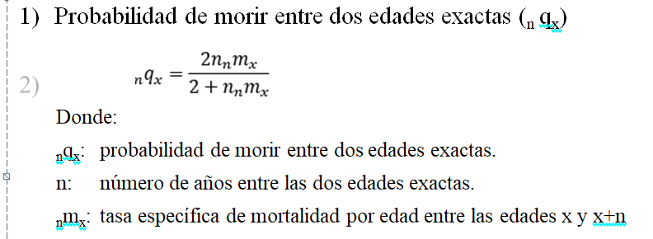
edad | n | nTEMx | nqx | lx | ndx | nLx | nmx | Tx | nPx | ex
0 | 1 | 0.02191 | 0.0217 | 100000 | 2167 | 100542 | 0.02156 | 7155352 | 0.978 | 71.6
1 | 4 | 0.00304 | 0.0121 | 97833 | 1182 | 388493 | 0.00304 | 7054810 | 0.986 | 72.1
5 | 5 | 0.00082 | 0.0041 | 96650 | 395 | 482263 | 0.00082 | 6666317 | 0.997 | 69.0
10 | 5 | 0.00056 | 0.0028 | 96255 | 269 | 480601 | 0.00056 | 6184054 | 0.996 | 64.2
15 | 5 | 0.00089 | 0.0044 | 95986 | 426 | 478863 | 0.00089 | 5703453 | 0.994 | 59.4
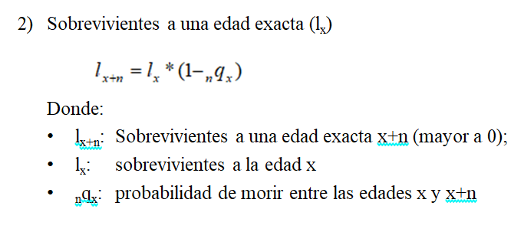
20 | 5 | 0.00141 | 0.0070 | 95560 | 671 | 476119 | 0.00141 | 5224590 | 0.992 | 54.7
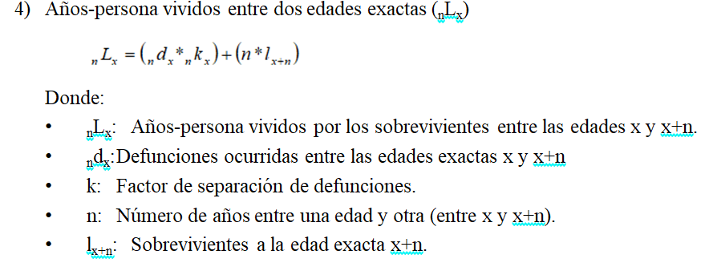
25 | 5 | 0.00175 | 0.0087 | 94888 | 827 | 472374 | 0.00175 | 4748471 | 0.991 | 50.0
30 | 5 | 0.00205 | 0.0102 | 94062 | 959 | 467910 | 0.00205 | 4276096 | 0.988 | 45.5
35 | 5 | 0.0026 | 0.0129 | 93102 | 1203 | 462505 | 0.00260 | 3808187 | 0.985 | 40.9
40 | 5 | 0.00343 | 0.0170 | 91900 | 1563 | 455592 | 0.00343 | 3345682 | 0.979 | 36.4
45 | 5 | 0.00487 | 0.0241 | 90337 | 2173 | 446252 | 0.00487 | 2890089 | 0.971 | 32.0
50 | 5 | 0.00701 | 0.0344 | 88164 | 3037 | 433227 | 0.00701 | 2443837 | 0.957 | 27.7
55 | 5 | 0.01055 | 0.0514 | 85127 | 4375 | 414697 | 0.01055 | 2010610 | 0.937 | 23.6
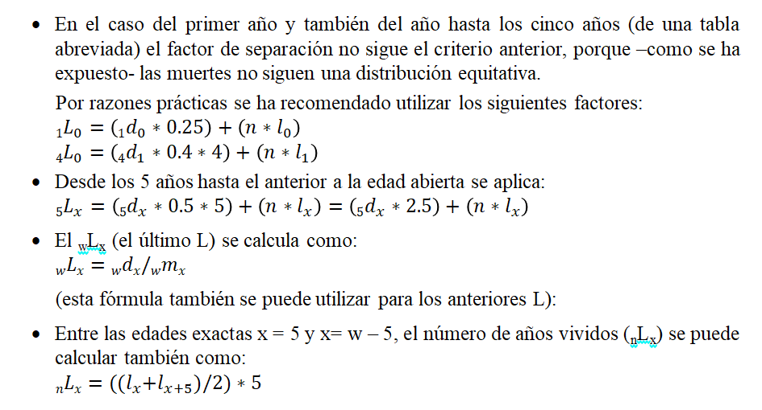
60 | 5 | 0.01583 | 0.0761 | 80752 | 6148 | 388389 | 0.01583 | 1595913 | 0.905 | 19.8
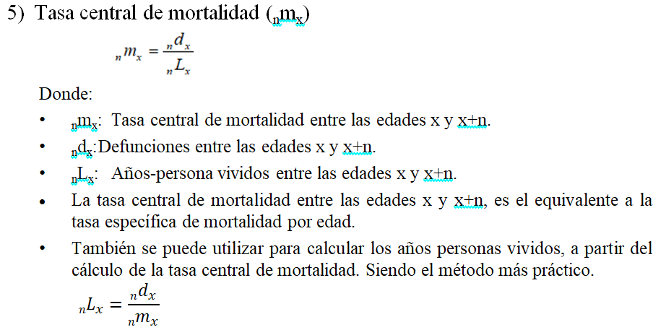
65 | 5 | 0.02445 | 0.1152 | 74604 | 8595 | 351531 | 0.02445 | 1207524 | 0.859 | 16.2
70 | 5 | 0.03743 | 0.1711 | 66009 | 11296 | 301803 | 0.03743 | 855993 | 0.794 | 13.0
75 | 5 | 0.05686 | 0.2489 | 54712 | 13619 | 239514 | 0.05686 | 554190 | 0.568 | 10.1
80 | w | 0.13059 | 1.00000 | 41093 | 41093 | 314676 | 0.13059 | 314676 | 0.000 | 7.7

